信用交易
融资融券市场交易数据统计(2023-10-31)

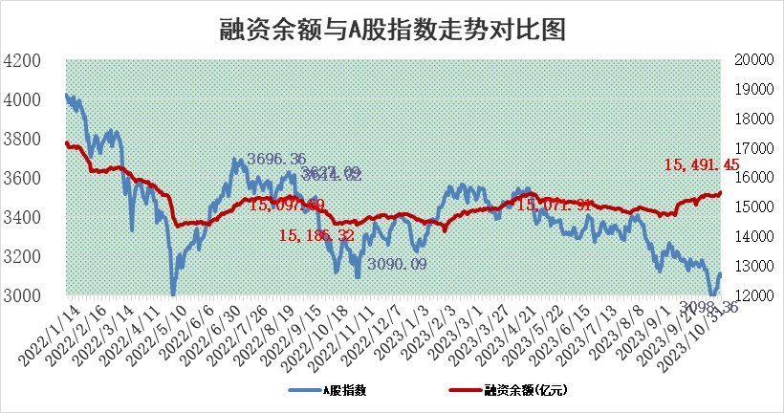
标的证券 | 融资融券余额（亿元） | 融资余额（亿元） | 融券余额（亿元） | 融资买入额（亿元） | 融资融券规模变化（亿元） | 融资余额增幅(‰) | 融券余额增幅(%)
统计数据 | 16,326.87 | 15,491.45 | 832.19 | 724.53 | 20.10 | 1.74 | -0.81

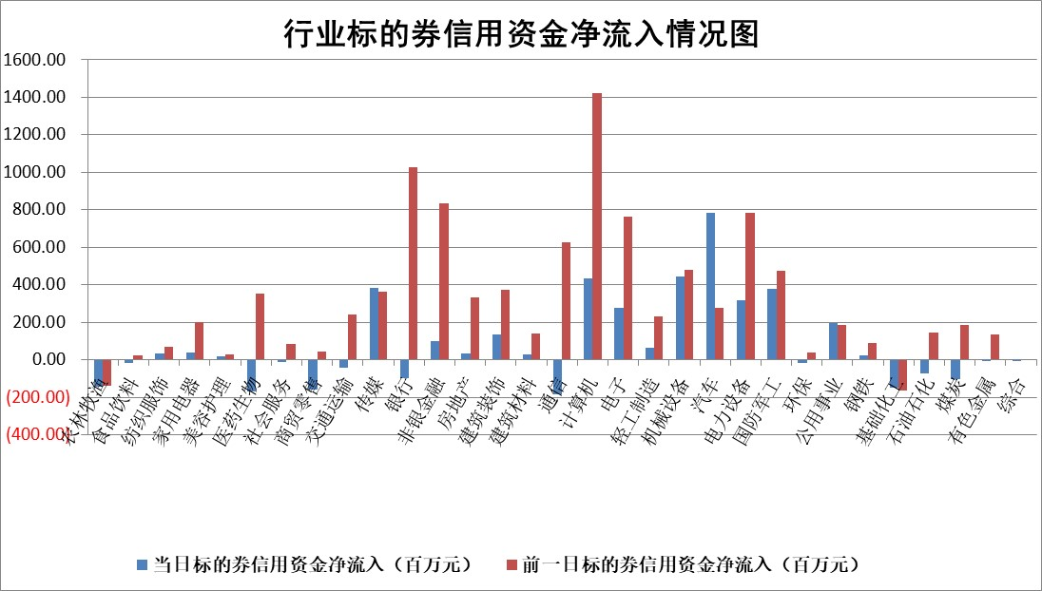

 |  |  |  |  |  |  |  | 2

标的基金代码 | 标的基金简称 | 融资余额/市值(%) | 融资余额增幅(%) | 融资买入额/成交金额(%) | （融资余额净增额-融券余额净增额）/市值(‱) | 融券余额降幅(%) | ABS[（融资余额净增额-融券余额净增额）/市值净增额-1](%)
159902 | 华夏中小板ETF | 0.00 | 0.00 | 0.00 | 0.00 | 0.00 | 100.00
159915 | 易方达创业板ETF | 3.50 | 1.83 | 15366.35 | 7.23 | 14.06 | 113.86
159919 | 嘉实沪深300ETF | 3.37 | 0.66 | 8.45 | 2.99 | 14.44 | 107.39
159920 | 华夏恒生ETF | 65.30 | -0.43 | 7.84 | -28.48 | 1.43 | 80.31
159922 | 嘉实中证500ETF | 1.00 | -0.79 | 4.00 | 0.44 | 0.59 | 101.48
159925 | 南方沪深300ETF | 0.09 | 13.90 | 0.32 | 1.09 | 0.00 | 103.26
159928 | 消费ETF | 1.03 | -0.54 | 2.91 | -0.44 | 1.71 | 100.99
159934 | 易方达黄金ETF | 240.48 | -0.37 | 49.77 | -90.17 | 0.00 | 416.91
159939 | 全指信息技术ETF | 0.78 | 0.06 | 61.11 | 1.04 | 8.15 | 101.86
159940 | 全指金融地产ETF | 0.10 | 0.00 | 0.00 | 0.00 | 0.00 | 100.00
159995 | 半导体芯片ETF | 2.61 | -0.27 | 113.68 | -0.73 | -0.11 | 96.37
159997 | 天弘中证电子ETF | 1.60 | 1.30 | 3.00 | 2.24 | 0.96 | 102.32
159998 | 天弘中证计算机主题ETF | 0.71 | -1.56 | 0.06 | -5.47 | -55.33 | 89.10
510050 | 华夏上证50ETF | 9.09 | -0.16 | 189.20 | 1.47 | 30.35 | 95.43
510180 | 华安上证180ETF | 0.54 | 6.33 | 20.61 | 3.17 | -6.54 | 317.22
510880 | 华泰柏瑞红利ETF | 0.36 | -2.56 | 0.76 | -0.62 | 14.42 | 102.90
510900 | 易方达恒生H股ETF | 84.98 | 0.07 | 9.16 | 5.64 | 0.00 | 108.13
511010 | 5年期国债ETF | 9.59 | 0.01 | 0.00 | 0.08 | 0.00 | 97.24
511380 | 可转债及可交换债券ETF | 4.55 | 0.99 | 5.65 | 4.47 | 0.00 | 106.94
512000 | 全指证券ETF | 7.94 | -1.50 | 17.21 | -12.46 | -0.93 | 247.33
512010 | 沪深300医药卫生ETF | 4.76 | 3.73 | 133.41 | 16.18 | -4.08 | 202.06
512070 | 沪深300非银ETF | 2.01 | -4.60 | 350.09 | -9.73 | -0.62 | 107.50
512400 | 南方中证申万有色金属ETF | 2.27 | -0.60 | 0.22 | -1.01 | 2.90 | 98.49
512580 | 广发中证环保产业ETF | 1.62 | -0.20 | 0.23 | -0.27 | 0.79 | 99.66
512660 | 国泰中证军工ETF | 3.94 | -1.90 | 8.31 | -8.37 | -4.27 | 78.09
512800 | 华宝中证银行ETF | 14.58 | -0.96 | 1.18 | -10.64 | 22.94 | 705.00
512980 | 广发中证传媒ETF | 1.00 | -4.19 | 133.61 | -4.40 | -0.28 | 107.37
515030 | 华夏中证新能源汽车ETF | 2.74 | 0.17 | 27.52 | 2.60 | 9.01 | 101.64
515050 | 华夏中证5G通信主题ETF | 1.33 | -7.05 | 4.35 | -10.52 | -11.71 | 90.06
515070 | 华夏中证人工智能ETF | 3.29 | -4.21 | 0.85 | -14.36 | 0.96 | 86.49
标的股票比较指标 |  | 融资余额/流通A股市值(%) | 融资余额增幅(%) | 融资买入额/成交金额(%) | （融资余额净增额-融券余额净增额）/流通A股市值(‱) | 融券余额降幅(%) | ABS[（融资余额净增额-融券余额净增额）/流通A股市值净增额-1](%)
前十名标的个股 |  | 阳光城 | 英杰电气 | 深科技 | 汇隆新材 | 步步高 | 汇隆新材
 |  | 搜于特 | 龙津药业 | 新化股份 | 英杰电气 | 艾隆科技 | 润达医疗
 |  | 紫鑫药业 | 新乳业 | 北斗星通 | 冠龙节能 | 维海德 | 泛亚微透
 |  | 嘉凯城 | 新益昌 | 七一二 | 东湖高新 | 映翰通 | 甬金股份
 |  | 宋都股份 | 天房发展 | 新益昌 | 新益昌 | 江龙船艇 | 芯导科技
 |  | 美好置业 | 达嘉维康 | 汇隆新材 | 青云科技 | 北巴传媒 | 通策医疗
 |  | 中天金融 | 华依科技 | 星球石墨 | 华依科技 | 鸿利智汇 | 宏昌科技
 |  | 庞大集团 | 汇隆新材 | 弘讯科技 | 天房发展 | 迈普医学 | 绿岛风
 |  | 泽达易盛 | 青云科技 | 晋亿实业 | 达嘉维康 | 瑞茂通 | 江波龙
 |  | 蓝光发展 | 迪哲医药 | 京威股份 | 龙津药业 | 炬华科技 | 华灿光电
后十名标的个股 |  | 步步高 | 步步高 | 步步高 | 步步高 | 浙江东日 | 雷科防务
 |  | 鸿达兴业 | 裕同科技 | 友阿股份 | 博睿数据 | 冠城大通 | 安洁科技
 |  | 天沃科技 | 博睿数据 | 鸿达兴业 | 汇创达 | 金卡智能 | 永冠新材
 |  | 金圆股份 | 普蕊斯 | 天沃科技 | 中贝通信 | 海兴电力 | 西测测试
 |  | 哈工智能 | 久立特材 | 金圆股份 | 近岸蛋白 | 海利得 | 步步高
 |  | 正邦科技 | 吉贝尔 | 哈工智能 | 东睦股份 | 美晨生态 | 宝通科技
 |  | 华铁股份 | 信德新材 | 正邦科技 | 强瑞技术 | 华绿生物 | 维信诺 | ;
 |  | 中国中期 | 古井贡酒 | 华铁股份 | 中通客车 | 腾达建设 | 翰博高新
 |  | 慧辰股份 | 中通客车 | 中国中期 | 欧菲光 | 华设集团 | 之江生物
 |  | 新华联 | 近岸蛋白 | 慧辰股份 | 信德新材 | 山西路桥 | 国星光电
说明：1.以上普通交易数据和信用交易数据皆以交易日收盘后数据为基准；2.上述标的证券总数据只计算标的证券市场总数据，不包括从标的证券中调出去标的证券数据，所以与交易所公布的总值略有不同； 3.上述行业采用申万一级行业分类；4.以上标的基金和标的个股中比较的6个指标值中：前5个（从左至右）为正向指标，值越大排名越靠前；第6个为逆向指标，值越小，排名越靠前；5.第6个指标中ABS[]表示求绝对值，其主要用于考量信用资金相对净流入对股价相对净变化的贡献程度；6.数据来源：wind，交易所。

 | 证券代码 | 新增融资余额 | 融资买入额 | 融资买入增幅前10
远大智能 | 002689 | 28175353 | 42268582 | 199%
亚太股份 | 002284 | 21555247 | 34242865 | 82%
赛诺医疗 | 688108 | 72122899 | 101076547 | 78%
湖南发展 | 000722 | 66023557 | 137112987 | 75%
柘中股份 | 002346 | 14584119 | 36845980 | 58%
国城矿业 | 000688 | 24683149 | 48240585 | 54%
兆新股份 | 002256 | 1985058 | 4066269 | 52%
凯美特气 | 002549 | 33806472 | 61340055 | 52%
华昌达 | 300278 | 13474542 | 19303225 | 48%
新华联 | 000620 | 27311937 | 39201759 | 43%

 | 证券代码 | 新增融资余额 | 融资买入额 | 融资买入增幅前10
兔宝宝 | 002043 | 73310337 | 89923983 | 334%
捷昌驱动 | 603583 | 26026415 | 31686727 | 262%
湘财股份 | 600095 | 94196837 | 132280449 | 252%
中谷物流 | 603565 | 49103883 | 60098371 | 234%
中青宝 | 300052 | 24215352 | 31377809 | 98%
顾家家居 | 603816 | 138518545 | 188424210 | 78%
喜临门 | 603008 | 31503289 | 48351944 | 77%
财信发展 | 000838 | 10831830 | 17666790 | 74%
苏州银行 | 002966 | 10578096 | 19143736 | 72%
金诚信 | 603979 | 23858538 | 36098133 | 60%

